Тит. лист
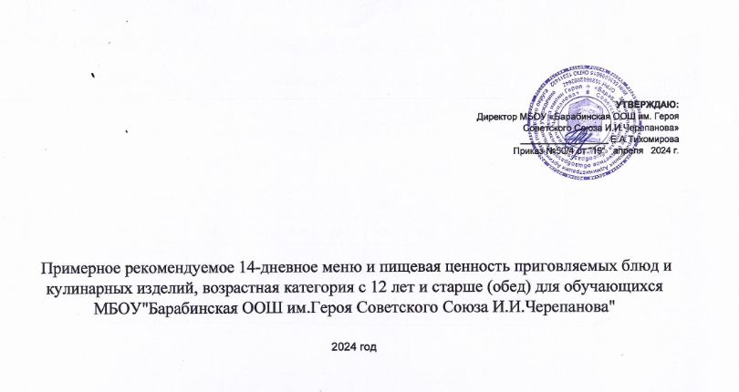
СОГЛАСОВАНО: | УТВЕРЖДАЮ: Директор МБОУ «Барабинская ООШ им. Героя Советского Союза И.И.Черепанова» _________________ Е.А.Тихомирова Приказ № 42-од от " 25 " апреля 2022 года
Территориальным отдела управления

